设计正文
1.功能简述

 | 1.1 系统定位

 |  | 为玩家建立每日目标及每周目标，服务于日产周产投放。
 |  | 产出速率与玩家通关的最高关卡数无关，付费对该模块的影响几乎没有，保证玩家的白嫖心流体验。

 | 1.2 功能入口

 |  | 任务中心：主界面居中偏下右方功能按钮。 |  |  |  |  |  |  | 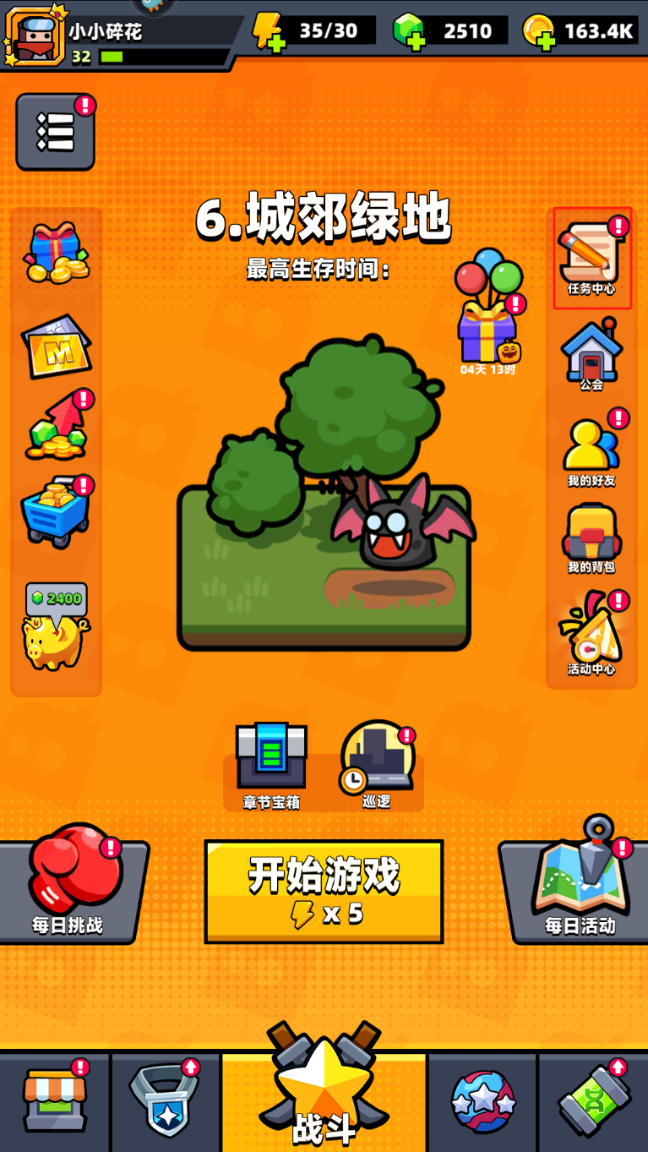

 |  | 日周系统功能id为3602
 |  | 周常系统功能id为3603，

 |  | tag_func表中标记了该功能 所属页签、位置类型、排序、名称、图标。

 |  | 满足以下任意条件时，主界面该功能按钮右上角存在红点标识。
 |  | 1 | 存在已完成待领取奖励的任务。
 |  | 2 | 存在待领取的活跃宝箱。

 |  | 界面表现见UE案。v3入口先放在v1阶段主界面任务中心按钮处。

2.日常周常实现逻辑

 |  | 存在2张配置表，
 |  | 分别是 | task |  | 包含所有具体任务及参数配置。
 |  |  | task_score |  | 包含所有阶段性宝箱配置、奖励。

 |  | task表中的任务实现逻辑参照【任务】策划案。
 |  | 根据task关联task_group表判断是否属于日常或周常或某活动任务。根据tag_func模块功能限时累计task表中的score字段值。
 |  | 当score值达到task_score表中score值时解锁对应档位。

 |  | 日常周常点数
 |  |  | 对应user_variable表 |  |  |  | 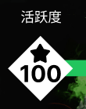
 |  |  | 日常点数id=12
 |  |  | 周常点数id = 13
 |  |  | 活跃度(名称)使用user_variable的name字段
 |  |  | 活跃度(图片)使用user_variable的icon字段

 |  | 日常/周常进度条显示为：当前活跃度/该模块最大活跃度。 |  |  |  |  |  | 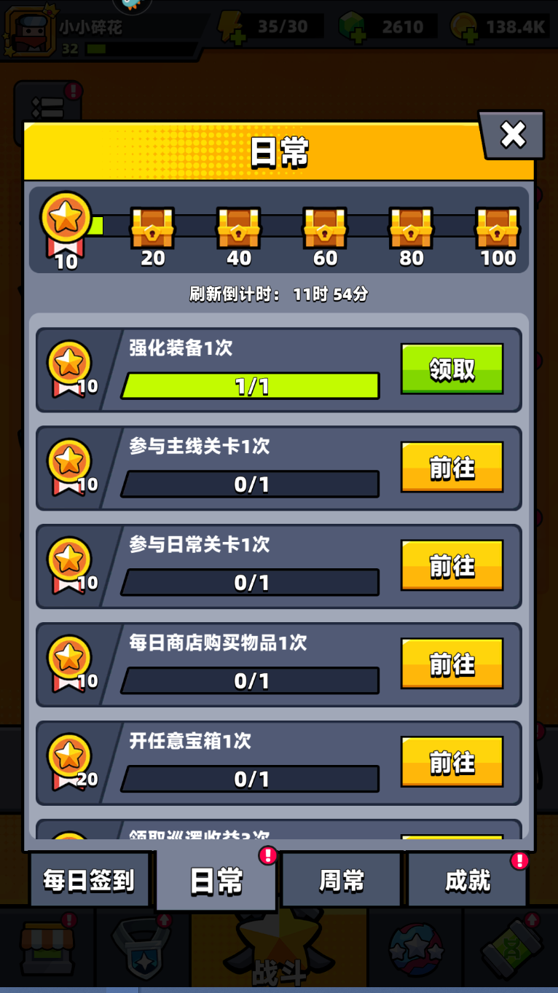 |  | 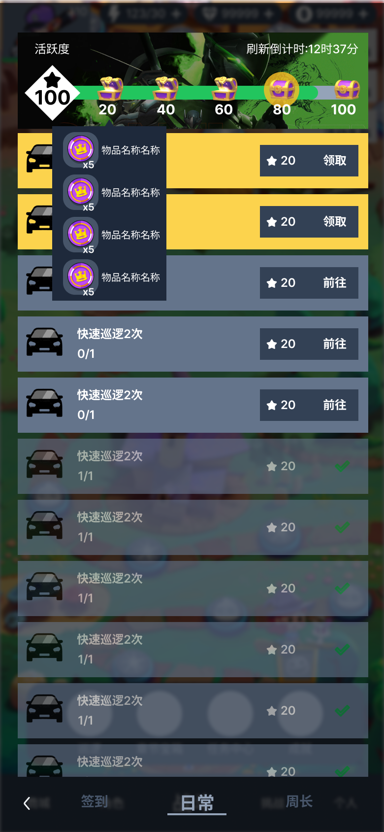
 |  | 进度条上依次排列 不同活跃度的宝箱，数量及活跃度值由task_score表决定。

 |  | 宝箱分为3种状态：
 |  | 1 | 不可领取
 |  | 2 | 待领取
 |  | 3 | 已领取
 |  |  | 在不可领取或已领取状态下，点击宝箱按钮，展示对应奖励预览。
 |  |  | 在待领取状态下，点击宝箱，弹出【通用UI-获得奖励】，
 |  |  | 达到活跃度，不可领取->待领取
 |  |  | 点击宝箱，待领取->已领取
 |  |  | 当存在待领取宝箱或待领取任务时，底部页签存在红点，主界面任务中心存在红点。
 |  |  | 具体见UE案。
 |  |  | 宝箱预览使用通用Tips，限时物品图片、数量、名称。
 |  | 刷新倒计时
 |  |  | 刷新倒计时实时变化，按照【通用UI-1.3 通用时间规则】
 |  |  | 倒计时归零时，需要实时刷新界面元素(活跃点数、宝箱状态、任务状态等)
 |  |  | 日常 = 86400秒，周常 = 604800秒 ，
 |  |  | 亦对应不同模块任务及活跃度的限时时间。
 |  |  | constant表读取周期时间配置。
 |  |  | 日常周期 = task_daily_time
 |  |  | 周常周期 = task_weekly_time
 |  |  | 刷新倒计时: = shop_daily_countdown_text
 |  | 任务 |  |  |  |  |  | 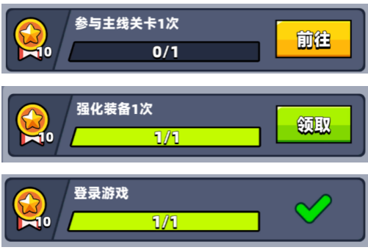
 |  |  | 每个任务包含如下信息：
 |  |  |  | 1 | 任务名称
 |  |  |  | 2 | 进度条
 |  |  |  | 3 | 任务活跃度
 |  |  |  | 4 | 按钮
 |  | 任务名称 | 任务名称读取根据task关联task_type表读取对应多语言文本，参数由task表para字段提供。
 |  | 进度条 | 进度条只显示为 当前值/参数1。
 |  | 任务活跃度 | task表score字段值。
 |  | 按钮 | 每个任务分为3种状态： |  |  |  |  | 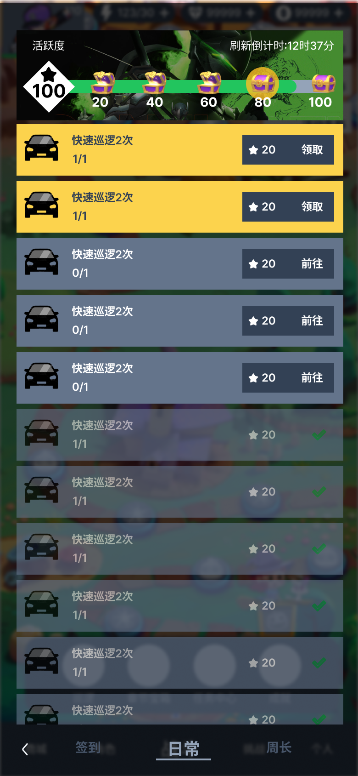 |  | 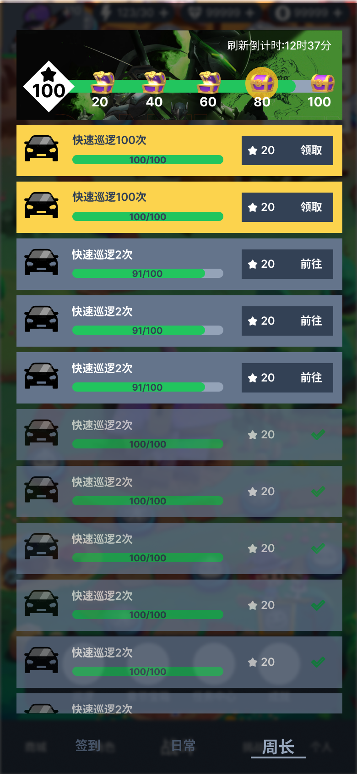
 |  |  | 1 | 未完成
 |  |  | 2 | 已完成/待领取
 |  |  | 3 | 已领取
 |  |  |  | 当任务未完成时，按钮显示“前往”
 |  |  |  |  | 点击按钮后读取goto字段，执行跳转逻辑(待开发)。
 |  |  |  | 当任务已完成/待领取时，按钮显示“领取”
 |  |  |  |  | 点击按钮后弹出【通用UI-获得奖励】，
 |  |  |  | 当任务已领取时，按钮变为文本显示"√“
 |  |  |  | 前往 = common_state_goto
 |  |  |  | 领取 = common_state_gain
 |  |  |  | √(图片) = pic_common_finish
 |  |  |  | 活跃点数对应user_variable表对应id的icon字段。
 |  | 排序 | 所有的日常任务归属于同一个任务组，任务默认排序按照task中sort值排序。(周常同理)
 |  |  | 则在不同状态下统一按照以下优先级排序：
 |  |  |  | 1 | 已完成/待领取 > 未完成 > 已领取
 |  |  |  | 2 | task表sort值
 |  | 补充说明
 |  | 1 | 仅日常、限时日常类型使用 x/y 展示形式，其他用进度条展示。
 |  | 2 | 若task表reward为空，则不弹【通用UI-获得奖励】直接动效到活跃度图标位置(活跃度宝箱最左边)，否则弹出关闭后展示动效。
 |  | 3 | task_type表，根据任务类型读取对应图片。

 |  | task_type
 |  |  | 每个任务类型存在1个或2个参数，前端根据 参数数量、参数值、值条件 判定所使用的多语言文本。
 |  |  |  | 所有参数值数据类型均为int型。
 |  | 任务类型汇总
 |  |  | 类别 | 子类 | 项 | 任务类型id
 |  |  | 玩家 | 登录 | 登录游戏 | 1011
 |  |  |  |  | 登录游戏{0}天 | 1012
 |  |  |  | 解锁 | 解锁{0} | 1021
 |  |  |  | 等级 | 玩家等级达到{0}级 | 1031
 |  |  |  | 巡逻 | 领取巡逻收益{0}次 | 1041
 |  |  |  |  | 通过巡逻累计获得{0}金币 | 1042
 |  |  |  |  | 快速巡逻{0}次 | 1043
 |  |  |  | 广告 | 购买或看视频获得体力{0}次 | 1051
 |  |  |  | 充值 | 任意充值{0}次 | 1061
 |  |  | 战斗 | 通关 | 通关主线关卡第{0}章 | 2011
 |  |  |  |  | 通关挑战关卡{0}次 | 2012
 |  |  |  |  | 通关日常关卡{0}次 | 2013
 |  |  |  |  | 通关每日挑战{0}次 | 2014
 |  |  |  |  | 通关活动关卡{0}次 | 2015
 |  |  |  | 参与 | 参与主线关卡{0}次 | 2021
 |  |  |  |  | 参与挑战关卡{0}次 | 2022
 |  |  |  |  | 参与日常关卡{0}次 | 2023
 |  |  |  |  | 参与每日挑战{0}次 | 2024
 |  |  |  |  | 参与活动关卡{0}次 | 2025
 |  |  |  | 击败 | 击败怪物{0}个 | 2031
 |  |  |  |  | 击败精英怪{0}个 | 2032
 |  |  |  |  | 击败首领{0}个 | 2033
 |  |  | 资产 | 体力 | 购买体力{0}次 | 3011
 |  |  |  | 钻石 | 消耗{0}钻石 | 3021
 |  |  |  | 金币 | 消耗{0}金币 | 3031
 |  |  |  | 装备 | 强化装备{0}次 | 3041
 |  |  |  |  | 合成装备{0}次 | 3042
 |  |  |  |  | 单件装备等级达到{0}级 | 3043
 |  |  |  |  | {1}件装备等级达到{0}级 | 3044
 |  |  |  |  | 全身装备等级达到{0}级 | 3045
 |  |  |  | 获得 | 获得{0}装备 | 3051
 |  |  |  |  | 获得{1}品质装备{0}件 | 3052
 |  |  |  |  | 获得{0}配件 | 3053
 |  |  |  |  | 获得{0}小弟 | 3054
 |  |  |  |  | 获得装扮{0}件 | 3055
 |  |  |  | 购买 | 每日商店购买物品{0}次 | 3061
 |  |  |  | 开宝箱 | 开任意宝箱{0}次 | 3062

 |  | 注： | 1 | once_yn字段值为1的任务类型均为一次性任务，对于限时场景不生效。
 |  |  | 2 | 所有任务进度条显示格式为 当前值/参数1值。

 |  | task_group
 |  |  | 每个组归属于1个模块(tag_func字段)，组与组之间存在排序(sort字段)
 |  |  | 模块决定了任务的用途及所涉及字段。
 |  |  | 其中限时活动，需要用到天数(day字段)概念逐步解锁。
 |  | task
 |  |  | 包含了所有的任务，组内(相同group值)存在排序(sort字段)。
 |  |  | 任务存在接取条件(预留)
 |  |  | 前置任务完成后才能解锁新的任务。
 |  |  | 任务类型(type字段)索引task_group表，任务参数(para字段)用于配置具体任务实现。
 |  |  | point字段用于涉及到点数的场景，如日常周常。

